Sheet1
2020/9/7プログラム作成部分作業まとめ
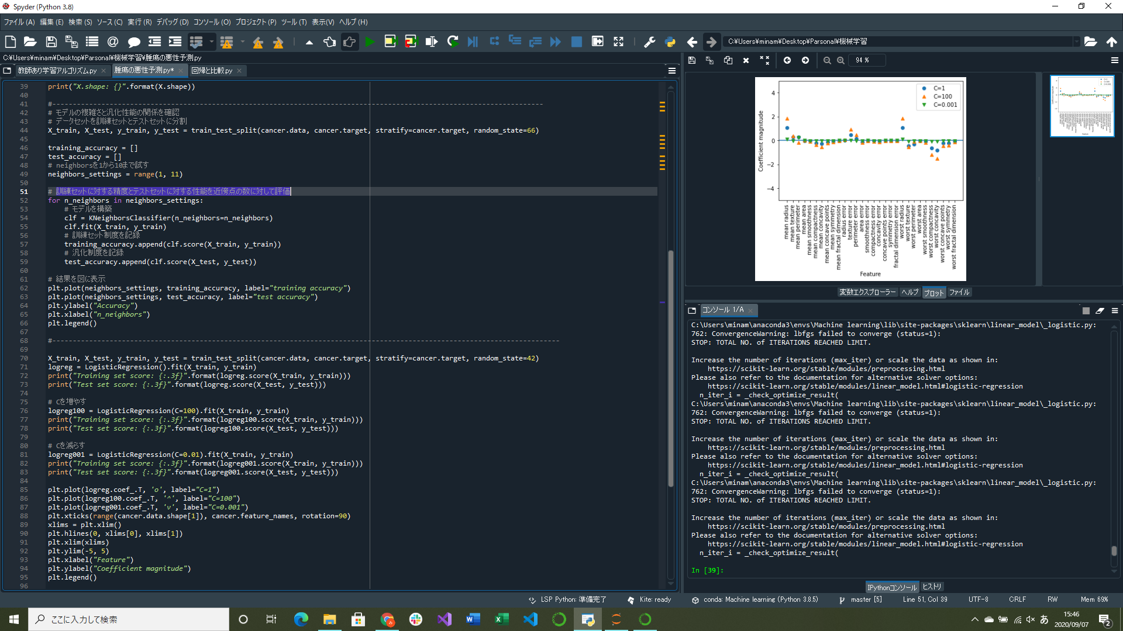

異なるCの値(引数の値)に対してロジスティック回帰で学習した際の係数グラフ作成プログラム実装

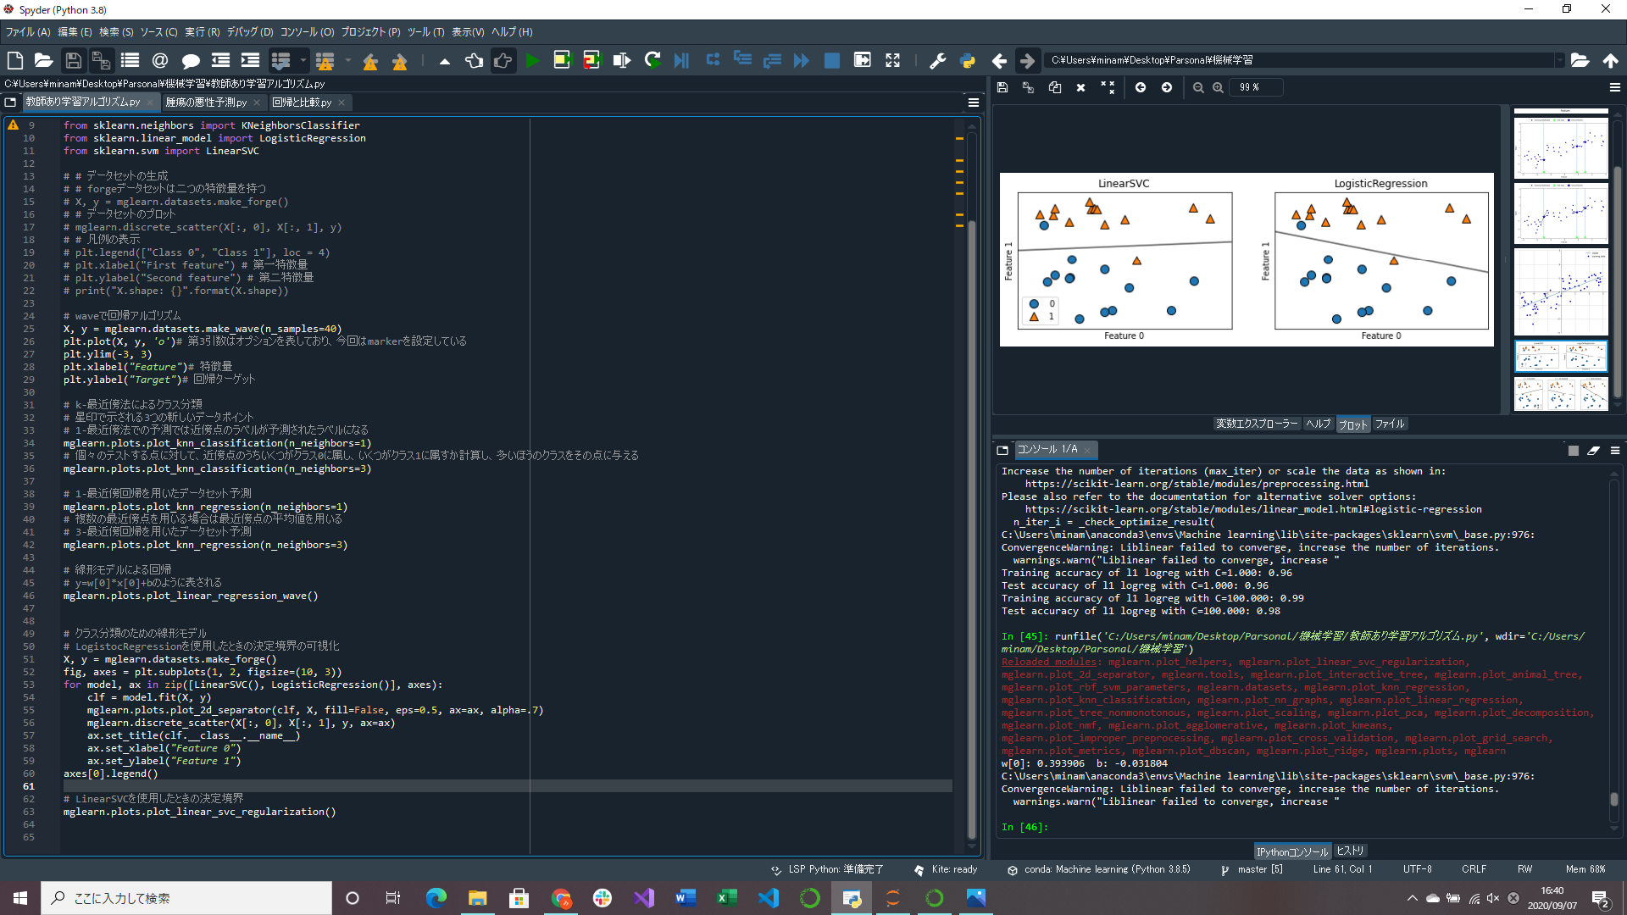
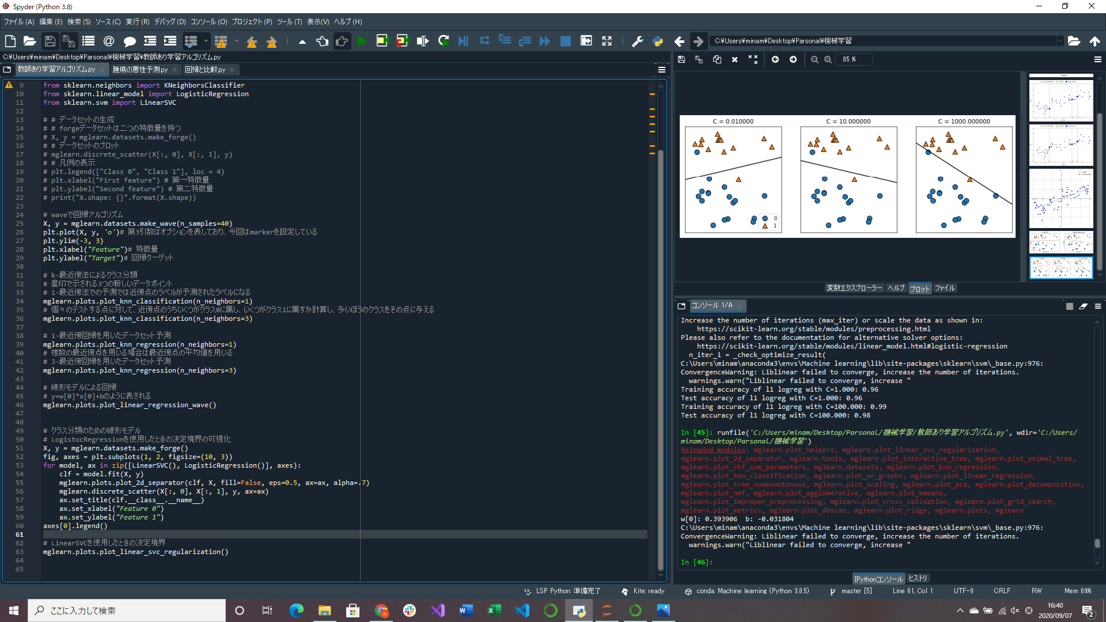

クラスの決定境界表示プログラム実装
→線形SVCとロジスティック回帰の二通り
→線形SVCとロジスティック回帰の二通り

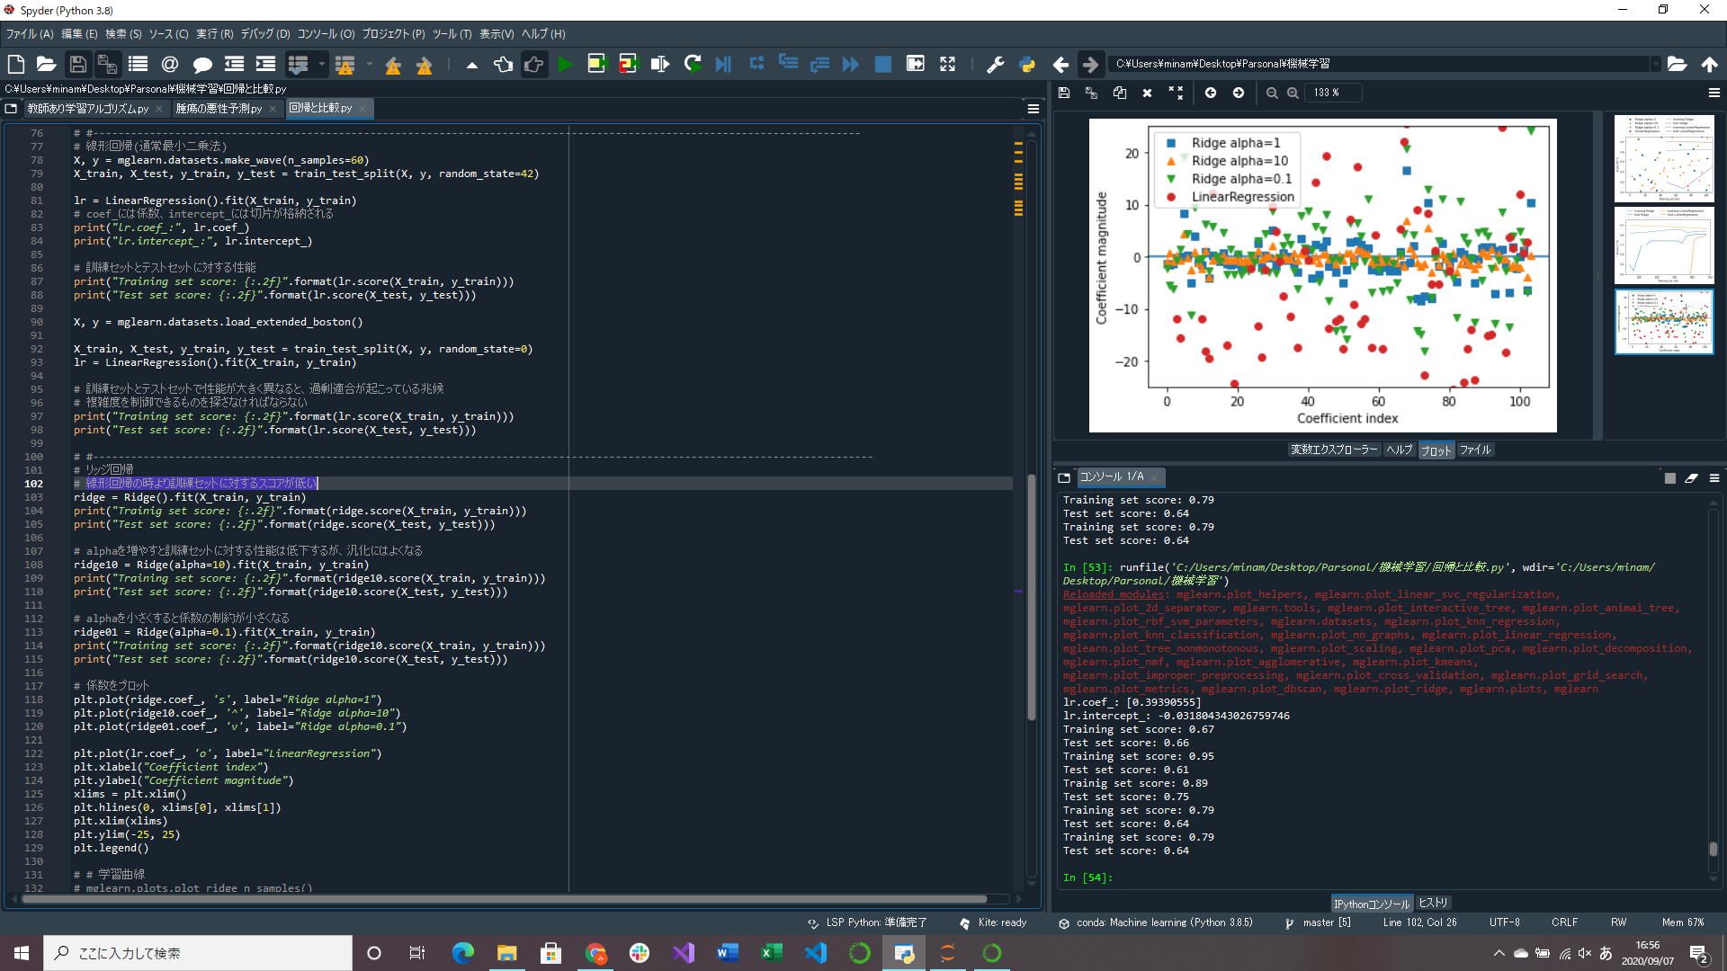
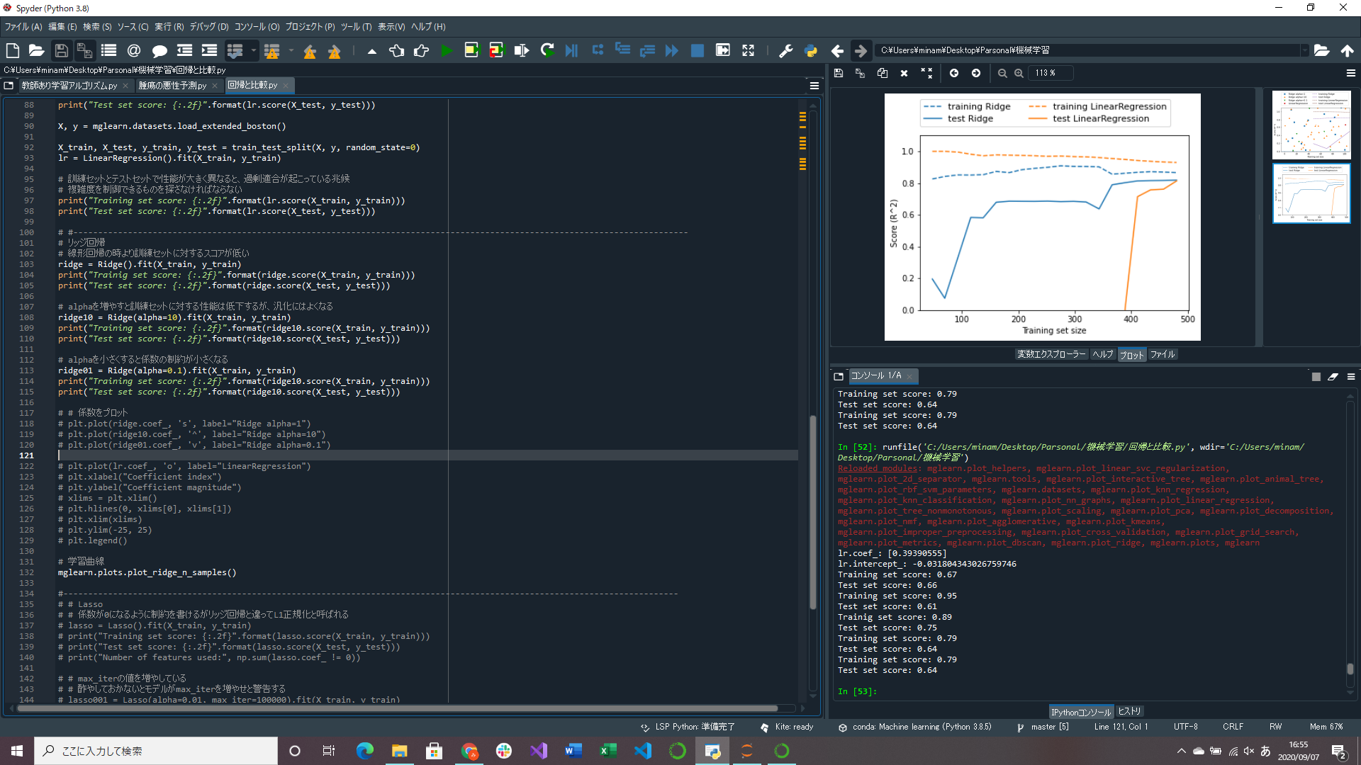
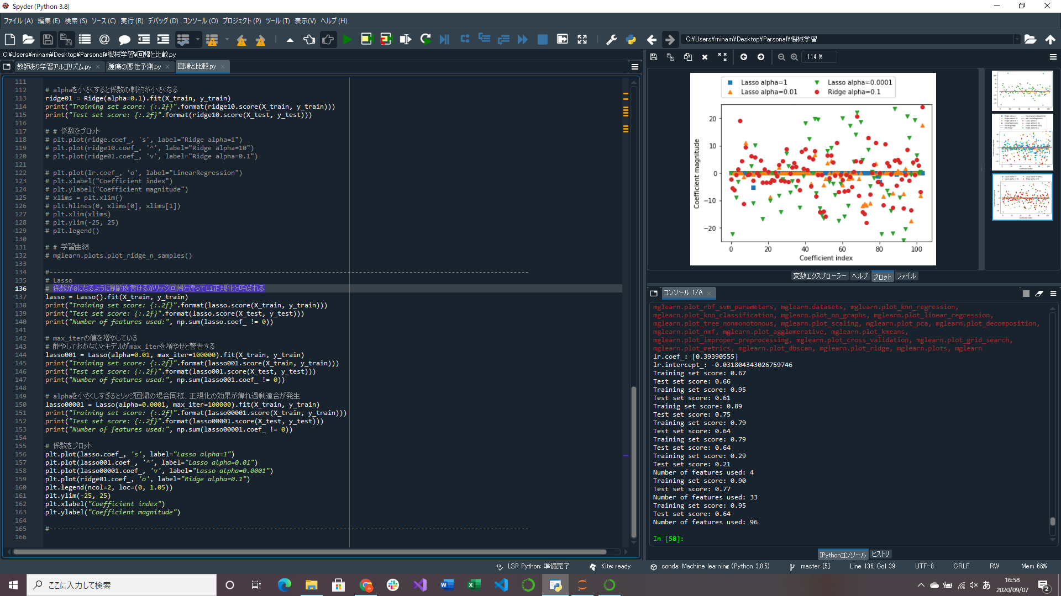

alphaによるリッジ回帰と線形回帰に対する係数の大きさの比較プログラム実装(alpha=0.1が一番うまくいっている)
リッジ回帰と線形回帰の学習曲線作成プログラム実装
→モデルの性能とデータセットのサイズの関数としてあらわしたもの、線形回帰だとデータ量が多くなると過剰適合が起こるかデータを覚えるのが難しくなる
Lasso回帰(リッジに代わる線形回帰)のalphaに変えた場合とリッジ回帰の係数の大きさの比較グラフ作成プログラム実装

